Signaux zone 3
Rappels de la fiche I16 |  |  |  |  |  | A vérifier |  | A remplir
Rappel de la topologie de la zone 3 : |  |  |  |  |  | Signaux à fournir pour la comparaison des modèles Courants et puissances en convention générateur |  | Le producteur devra expliciter :
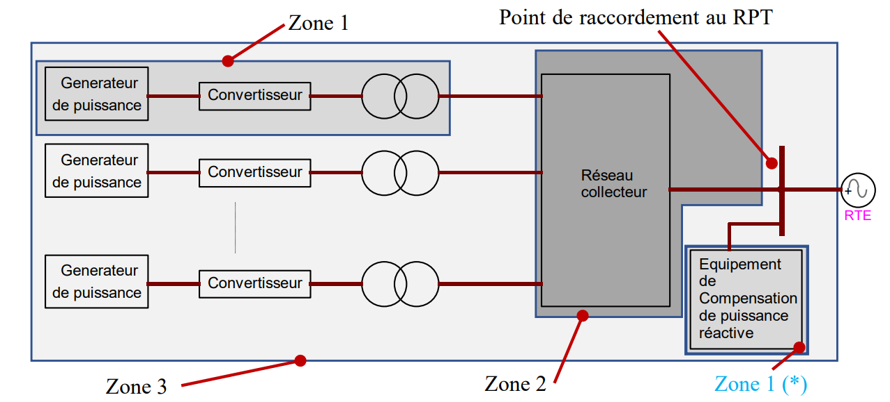
 |  |  |  |  |  | Grandeur | Unité | Grandeur | Valeur | Unité
 |  |  |  |  |  | Tension directe au PDR | pu base Un | Sn (Puissance apparente zone 3) | A remplir | MVA
 |  |  |  |  |  | Consigne de puissance active | pu base Sn | Udim | A remplir | kV
 |  |  |  |  |  | Puissance active injectée au PDR | pu base Sn | Un (Tension nominale PDR) | A remplir | kV
 |  |  |  |  |  | Puissance réactive injectée au PDR | pu base Sn | Pmax (Puissance active max zone 3) | A remplir | MW
 |  |  |  |  |  | Courant actif direct injecté au PDR | pu base Un, Sn | Qmin (Puissance réactive max zone 3) | A remplir | MVAr
 |  |  |  |  |  | Courant réactif direct injecté au PDR | pu base Un, Sn | Qmax (Puissance réactive min zone 3) | A remplir | MVAr
 |  |  |  |  |  | Grandeur contrôlée par le réglage primaire de tension (U + lambda*Q mesuré) | pu base Un | Xcc a | A remplir | Ohm
 |  |  |  |  |  | Consigne du réglage primaire de tension “U+lambda.Q” | pu base Un | Xcc b | A remplir | Ohm
 |  |  |  |  |  | Prise du régleur du TP | prise | Rapport du transformateur HTA/BT | A remplir
 |  |  |  |  |  | Fréquence | pu base 50Hz | Rapport du transformateur principal HTB/HTA | A remplir

Rappel des tests à effectuer
 |  | Conditions initiales
Fiche | Evènement à simuler | U_PDR | P_PDR | Q_PDR | Xcc
I2 | Echelon de consigne de réglage primaire de tension de +2% | Udim | Pmax | 0 | a
I2 | Echelon de consigne de réglage primaire de tension de +2% | Udim | Pmax | 0 | b
I2 | Echelon de consigne de puissance active -40%.Pmax | Udim | Pmax | 0 | b
I2 | Echelon de consigne de puissance active +40%.Pmax | Udim | 60%.Pmax | 0 | b
I2 | Echelon de consigne de puissance réactive +10%.Pmax | Udim | Pmax | 0 | b
I2 | Echelon de consigne de puissance réactive -20%.Pmax | Udim | Pmax | 10%.Pmax | b
I5 | Défaut fugitif impédant triphasé | Udim | Pmax | 0 | 3/4.b
I6 | Creux de tension du gabarit applicable | Udim | Pmax | 0 | NA
I7 | Surtension du gabarit applicable | Udim | Pmax | Qmin | NA
I7 | Surtension du gabarit applicable | Udim | Pmax | Qmax | NA
I10 | Echelon de charge en réseau séparé | Udim | 80%.Pmax | 0 | b

REPC
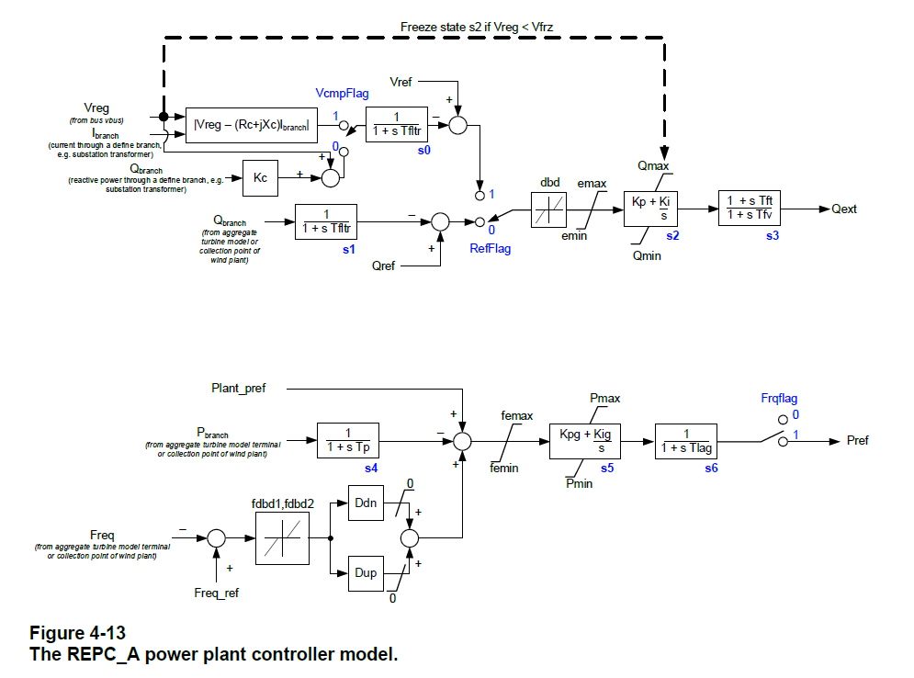
Plant Controller
REPC_A
Parameter | Type | Value | Base unit | Comment
VCompFlag | boolean | false |  | Reactive droop (0) or line drop compensation (1) if RefFlag true
RefFlag | boolean | true |  | Plant level reactive power (0) or voltage control (1)
FreqFlag | boolean | true |  | Governor response disable (0) or enable (1)
tFilterPC | double | 0.04
Kp | double | 0.1
Ki | double | 1.5
tFt | double | 0
tFv | double | 0.15
VFrz | double | 0
Kc | double | 0
EMaxPu | double | 0.1 | Un | Maximum Volt/VAR error in pu (base UNom or SNom)
EMinPu | double | -0.1 | Un | Minimum Volt/VAR error in pu (base UNom or SNom)
DbdPu | double | 0 | Un
QMaxREPCPu | double | 0.436 | SnZone3
QMinREPCPu | double | -0.436 | SnZone3
Kpg | double | 0.1
Kig | double | 0.05
tpREPC | double | 0.25
FDbd1Pu | double | 0.000333 | fn (50 Hz)
FDbd2Pu | double | 0.000333 | fn (50 Hz)
FEMaxPu | double | 999 | SnZone3
FEMinPu | double | -999 | SnZone3
PMaxREPCPu | double | 1.0 | SnZone3
PMinREPCPu | double | 0.0 | SnZone3
DDn | double | 20
DUp | double | 0
tLag | double | 0.1

REEC
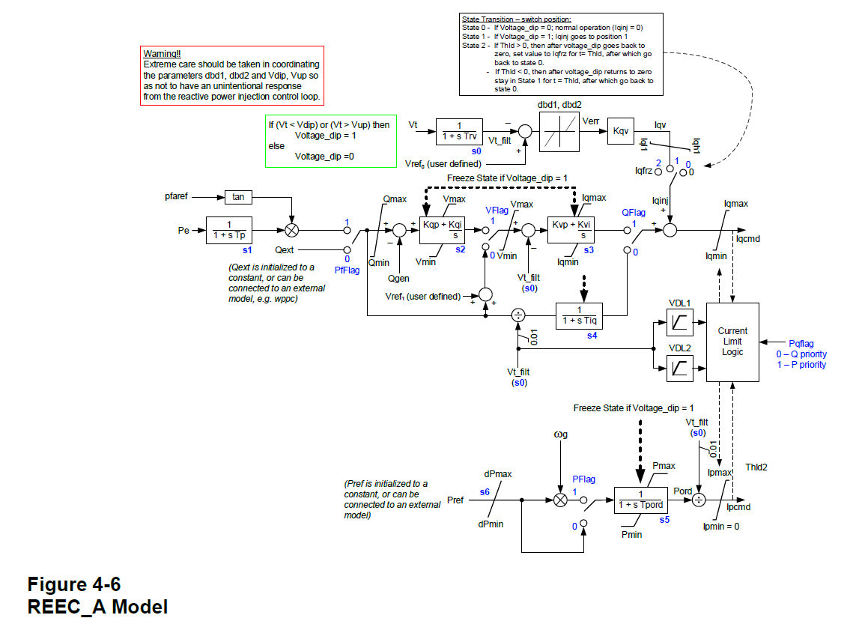
Electrical Controller
REEC_A |  |  | REEC_C
Parameter | Type | Value | Parameter | Type | Value | Base unit
PfFlag | boolean | false | PfFlag | boolean
VFlag | boolean | true | VFlag | boolean
QFlag | boolean | true | QFlag | boolean
PFlag | boolean | false |  | boolean
PQFlag | boolean | false | PQFlag | boolean
VDipPu | double | 0.9 | VDipPu | double |  | Un
VUpPu | double | 1.1 | VUpPu | double |  | Un
tRv | double | 0.01 | tRv | double
Dbd1Pu | double | -0.05 | Dbd1Pu | double |  | Un
Dbd2Pu | double | 0.05 | Dbd2Pu | double |  | Un
Kqv | double | 2.0 | Kqv | double
Iqh1Pu | double | 1.05 | Iqh1Pu | double |  | Un, SnZone1
Iql1Pu | double | -1.05 | Iql1Pu | double |  | Un, SnZone1
VRef0Pu | double | 1.0 | VRef0Pu | double |  | Un
VRef1Pu | double | 0 |  | double |  | Un
IqFrzPu | double | 0 |  | double |  | Un, SnZone1
tHoldIq | double | 0 |  | double
tHoldIpMax | double | 0 |  | double
tpREEC | double | 0.05 | tpREEC | double
QMaxREECPu | double | 0.436 | QMaxREECPu | double |  | SnZone1
QMinREECPu | double | -0.436 | QMinREECPu | double |  | SnZone1
VMaxPu | double | 1.1 | VMaxPu | double |  | Un
VMinPu | double | 0.9 | VMinPu | double |  | Un
Kqp | double | 1.0 | Kqp | double
Kqi | double | 0.1 | Kqi | double
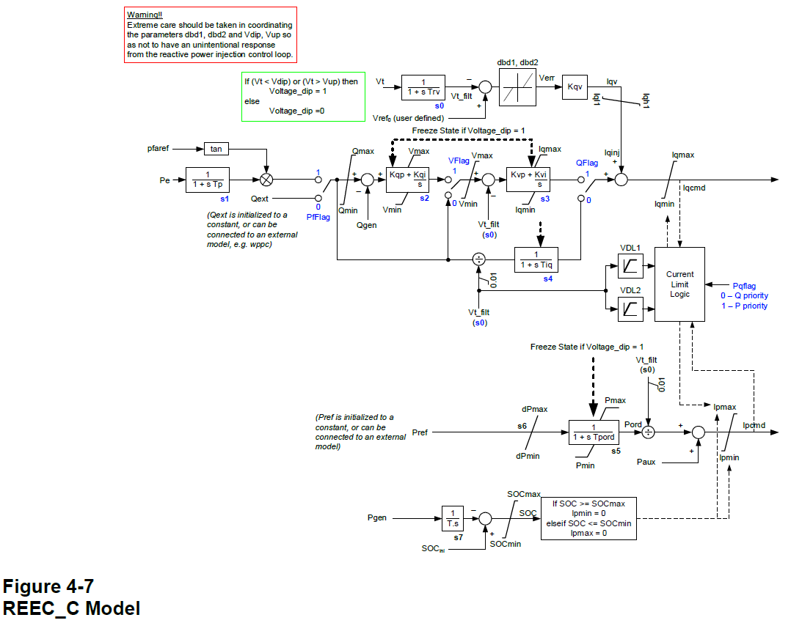
Kvp | double | 1.0 | Kvp | double
Kvi | double | 0.7 | Kvi | double
tIq | double | 0.01 | tIq | double
DPMaxPu | double | 999 | DPMaxPu | double |  | SnZone1
DPMinPu | double | -999 | DPMinPu | double |  | SnZone1
PMaxREECPu | double | 1.0 | PMaxREECPu | double |  | SnZone1
PMinREECPu | double | 0.0 | PMinREECPu | double |  | SnZone1
IMaxPu | double | 1.082 | IMaxPu | double |  | Un, SnZone1
tPord | double | 0.02 | tPord | double
VDLIq11 | double | 0.0 | VDLIq11 | double |  | Un
VDLIq12 | double | 1.1 | VDLIq12 | double |  | Un
VDLIq21 | double | 0.2 | VDLIq21 | double |  | Un
VDLIq22 | double | 1.1 | VDLIq22 | double |  | Un
VDLIq31 | double | 0.5 | VDLIq31 | double |  | Un
VDLIq32 | double | 1.1 | VDLIq32 | double |  | Un
VDLIq41 | double | 1.0 | VDLIq41 | double |  | Un
VDLIq42 | double | 1.1 | VDLIq42 | double |  | Un
VDLIp11 | double | 0.0 | VDLIp11 | double |  | Un
VDLIp12 | double | 1.1 | VDLIp12 | double |  | Un
VDLIp21 | double | 0.2 | VDLIp21 | double |  | Un
VDLIp22 | double | 1.1 | VDLIp22 | double |  | Un
VDLIp31 | double | 0.5 | VDLIp31 | double |  | Un
VDLIp32 | double | 1.1 | VDLIp32 | double |  | Un
VDLIp41 | double | 1.0 | VDLIp41 | double |  | Un
VDLIp42 | double | 1.1 | VDLIp42 | double |  | Un
 |  |  | tBattery | double
 |  |  | SOC0Pu | double
 |  |  | SOCMaxPu | double
 |  |  | SOCMinPu | double

REGC
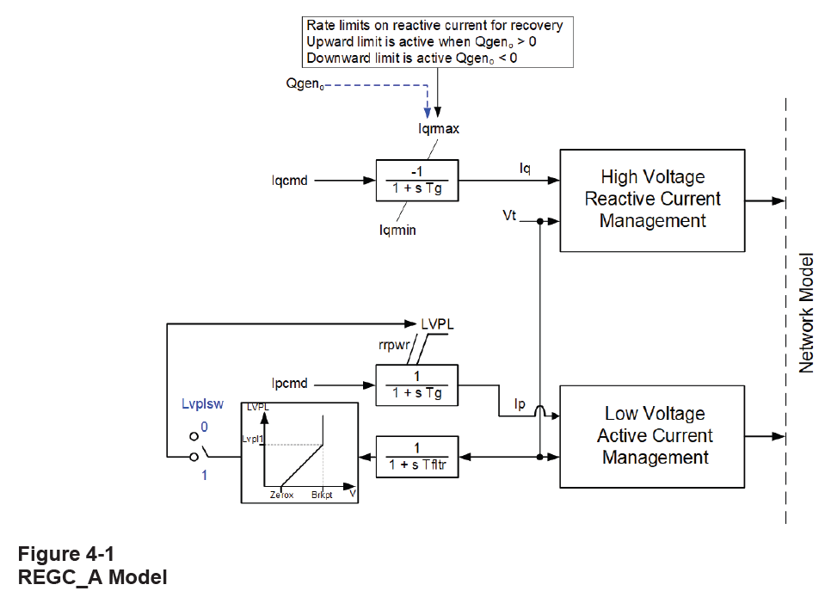
Generator/Converter
REGC_A |  |  | REGC_C
Parameter | Type | Value | Parameter | Type | Value | Base
Iqrmax | double | 999 | Iqrmax | double |  | Un, SnZone1
Iqrmin | double | -999 | Iqrmin | double |  | Un, SnZone1
Rrpwr | double | 10 | Rrpwr | double
tFilterGC | double | 0.02 | tFilterGC | double
tG | double | 0.02
Lvplsw | double | 0
brkpt | double | 0.9
zerox | double | 0.4
lvpl1 | double | 1.22
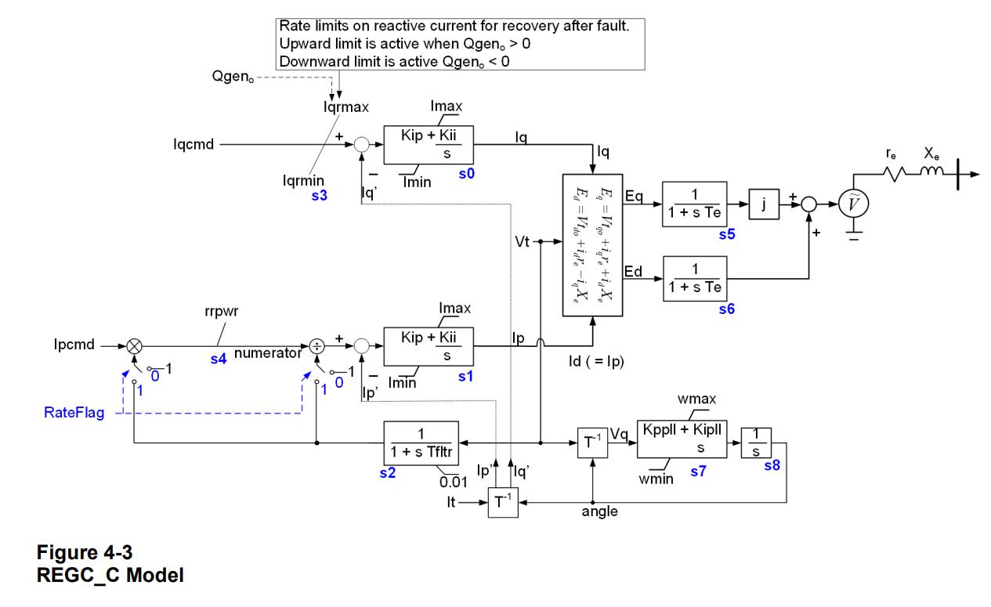
 |  |  | Kip | double
 |  |  | Kii | double
 |  |  | KpPLL | double
 |  |  | KiPLL | double
 |  |  | OmegaMaxPu | double
 |  |  | OmegaMinPu | double
 |  |  | vdip | double |  | Un
 |  |  | RateFlag | boolean
 |  |  | tE | double

Mechanical Part
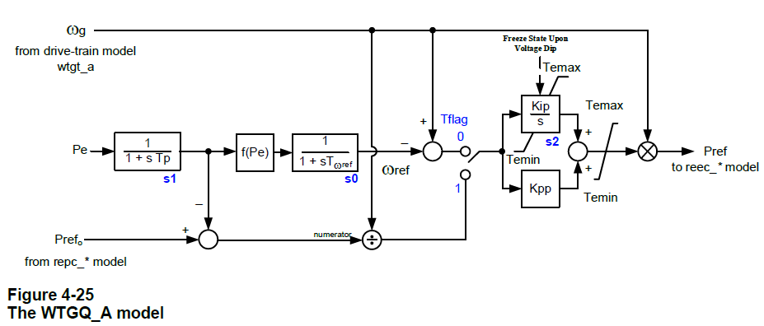
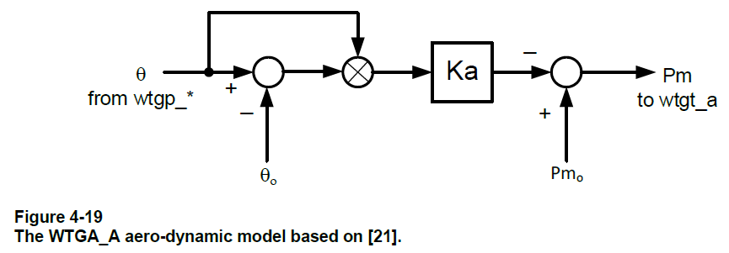
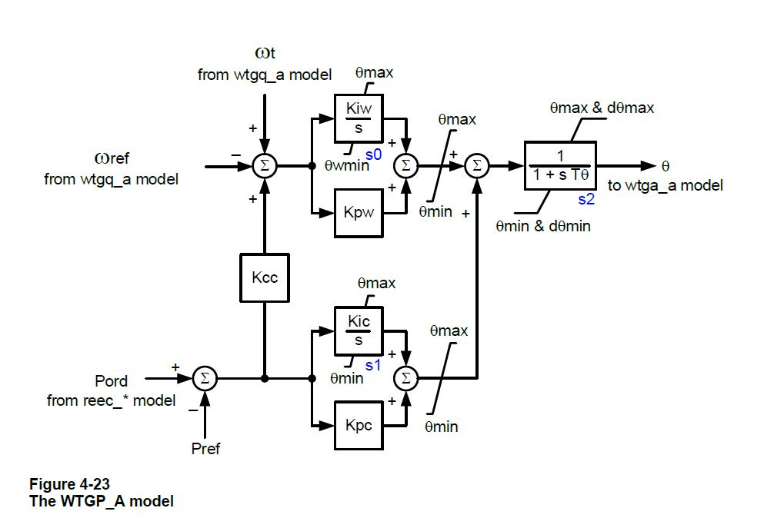
Drive-Train |  |  |  |  |  | Pitch Control |  |  | Aerodynamic |  |  | Torque Control
WTGT_A |  |  | WTGT_B |  |  | WTGP_A |  |  | WTGA_A |  |  | WTGQ_A
Parameter | Type | Value | Parameter | Type | Value | Parameter | Type | Value | Parameter | Type | Value | Parameter | Type | Value
Ht | double |  | Ht | double | 4.0 | Kiw | double | 25 | Ka | double | 0.007 | TFlag | boolean | true
Hg | double |  | Hg | double | 0.8 | Kpw | double | 150 | Theta0 | double | 0 | Kpp | double | 3
Dshaft | double |  | Dshaft | double | 1.5 | Kic | double | 30 |  |  |  | Kip | double | 0.6
Kshaft | double |  | Kshaft | double | 80 | Kpc | double | 3 |  |  |  | tpWTGQa | double | 0.05
 |  |  | tpWTGTb | double | 0.05 | Kcc | double | 0 |  |  |  | tOmegaRef | double | 60
 |  |  |  |  |  | tTheta | double | 0.3 |  |  |  | TeMaxPu | double | 1.2
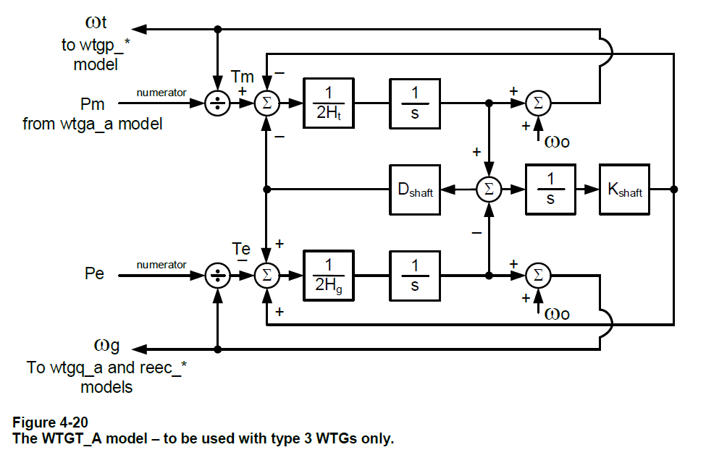
 |  |  |  |  |  | ThetaMax | double | 27 |  |  |  | TeMinPu | double | 0
 |  |  |  |  |  | ThetaMin | double | 0 |  |  |  | P1 | double | 0.2
 |  |  |  |  |  | ThetaRMax | double | 10 |  |  |  | Spd1 | double | 0.58
 |  |  |  |  |  | ThetaRMin | double | -10 |  |  |  | P2 | double | 0.4
 |  |  |  |  |  |  |  |  |  |  |  | Spd2 | double | 0.72
 |  |  |  |  |  |  |  |  |  |  |  | P3 | double | 0.6
 |  |  |  |  |  |  |  |  |  |  |  | Spd3 | double | 0.86
 |  |  |  |  |  |  |  |  |  |  |  | P4 | double | 0.8
 |  |  |  |  |  |  |  |  |  |  |  | Spd4 | double | 1.0

